英雄列表
英雄列表功能

界面

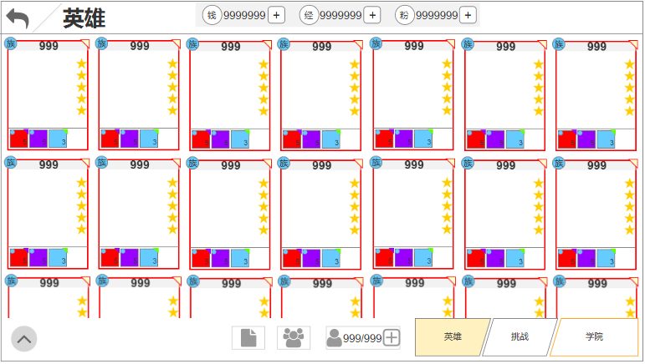
界面说明 |  |  | 英雄列表界面
1.此界面由主UI点击‘英雄’按钮而来，在此界面中，玩家可执行以下操作：
 | a.点击左上角返回，返回至主UI（暂不制作）
 | b.点击中部任意卡牌，进入对应卡牌培养界面
 | c.点击左下角图标，弹出阵营筛选列表
 | d.点击右下角‘挑战’进入挑战界面、点击‘学院’返回至主界面（暂不制作）
 | e.中下部的3个功能按钮分别为‘图鉴’、‘编队’、‘英雄栏位购买’（仅制作英雄栏位购买）

2.界面中部可上下拖动，拖动到边界时，做一个反弹效果

3.每个卡牌的信息包含：
 | a.卡牌边框，代表品质
 | b.阵营角标
 | c.等级
 | d.星级
 | e.装备佩戴情况（装备品质、阵营、等级）
 | f.中部空白区域为英雄立绘区域

4.滑动表现：每张卡牌快速播放由小至大的动画

5.边界情况：
 | a.每次重新打开英雄列表界面，不保留玩家操作，列表信息恢复初始状态
 |  | -列表滑动状态
 |  | -筛选状态
 | b.编队功能未开启时，入口按钮隐藏，图鉴入口按钮右对齐
 | c.红点：以下情况英雄卡牌的右上角会显示红点
 |  | -上阵共鸣水晶的英雄,当前有更好的装备可佩戴（暂不制作）
 |  | -上阵共鸣水晶的英雄,当前可升级/突破
 |  | -上阵共鸣水晶的英雄,当前的装备可升阶、强化（暂不制作）

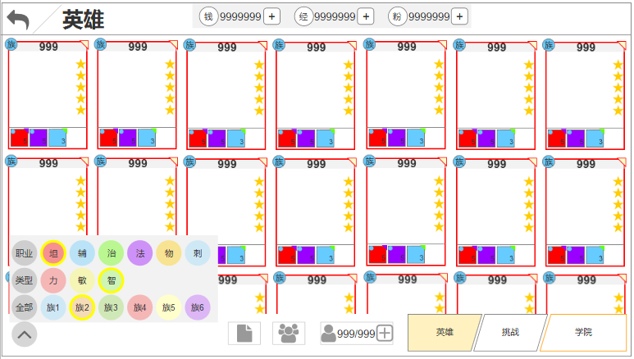
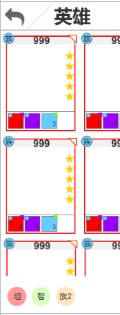
界面说明 |  |  | 英雄列表界面
1.点击左下角筛选按钮，含以下变化：
 | a.弹出筛选详情面板
 | b.筛选按钮变为选中状态
 | c.默认只选中‘全部’

2.在筛选面板中选择任意标签选项，对应选项变为选中状态

3.点击面板外任意点，关闭面板并保留筛选信息

4.完成筛选后，若选择了除全部以外其他标签，则筛选按钮隐藏，替换显示为选择的标签

 |  |  |  | 筛选界面 | 筛选选中效果

规则

一、功能开启
1.英雄功能开启 = 【‘Open_Condition’表‘hero行’‘stage字段’】
2.编队功能开启 =【‘Open_Condition’表‘Formation行’‘stage字段’】

二、英雄卡牌信息
1.玩家每获得一张卡牌，都会出现在此列表中

2.每张卡牌都有初始属性，列表显示的卡牌初始信息包含如下：
 | a.初始等级默认为1，养成提升时，此信息需要在卡牌上更新
 | b.阵营=【 ‘Hero_Detail’表'race'字段】
 |  | -图片资源=【 ‘xxxx’表'xxxx'字段】
 | c.初始品质=【 ‘Hero_Detail’表'initQuality'字段】，养成提升时，此信息需要在卡牌上更新
 |  | -图片资源=【 ‘xxxx’表'xxxx'字段】
 | d.装备佩戴信息，从左至右分别是武器、衣服、头盔、鞋，装备信息改变时，需要在卡牌上更新

3.列表可容纳的卡牌数量上限默认 = 【‘Data_Setting’表‘ListGridLimit行’‘value’字段】
 | a.当数量达到上限，再次获得卡牌时，不会再进入列表，而以邮件形式发送给玩家（邮件具体信息等邮件系统确定再做）

4.列表可容纳的卡牌数量上限可通过花费钻石购买
 | a.每次可购买的槽位数量 = 【‘Data_Setting’表‘ListGridBuyNum行’‘value’字段】
 | b.每次购买的花费 = 【‘Data_Setting’表‘ListGridBuySpend行’‘value’字段】
 | c.可购买的次数总量 = 【‘Data_Setting’表‘ListGridBuyLimit行’‘value’字段】

5.列表排序，列表中所有的卡牌按照以下优先级进行排序：
 | 等级＞品质＞战力＞英雄序列ID

6.列表筛选：
 | 6.1每个英雄都有3大类标签，分别是：
 |  | a.阵营 = 【‘Hero_Detail’表'race'字段】
 |  | b.类型 = 【‘Hero_Detail’表'type'字段】
 |  | c.职业 = 【‘Hero_Detail’表'role'字段】
 | 6.2每类标签中有多个子标签，玩家只可在每类标签中选择其中一个子标签
 | 6.3选择大标签 = 选择该类型下所有子标签
 | 6.4选择全部 = 选择所有英雄
 | 6.5筛选过程中，列表内容根据玩家选择实时变化

英雄升级&技能
英雄升级&技能

升级界面

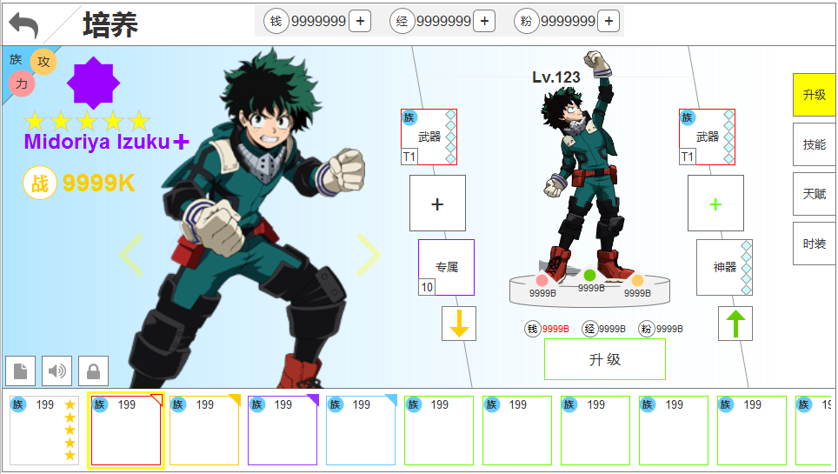
界面说明 |  |  | 英雄升级
1.此界面由英雄列表界面，点击任意卡牌所打开，默认显示英雄升级界面

2.此界面信息由左至右包含以下内容：
 | -左上角英雄阵营、类型、职业
 | -阵营底图
 | -当前品质
 | -当前名字
 | -当前总战力
 | -英雄spine
 | -兵人
 | -装备+专属+神器
 | -一键穿戴、一键脱装
 | -当前等级
 | -当前攻防血属性
 | -升级按钮、本次升级消耗
 | -功能页签（选中、未选中）
 | -底排为英雄头像,排序与列表相同

3.切换英雄方式含以下几种：
 | a.左右滑动spine
 | b.点击spine左右两侧的按钮可切换英雄
 | c.点击下排英雄头像

4.点击阵营图标，弹出阵营克制关系界面

5.点击类型、职业图标，分别弹出说明tips
 | a.类型tips = 【 ‘xxxx’表'xxxx'字段】
 | b.职业tips = 【 ‘xxxx’表'xxxx'字段】

6.升级按钮含多个状态：
 | a.升级
 | b.突破
 | c.英雄在共鸣水晶中，升级按钮置灰

7.升级消耗，资源不足时显示红字

8.英雄头像信息包含，阵营、品质、等级

9.兵人默认为待机动作，每点击一次兵人都会切换一次动作，待机＞必杀＞主动技＞待机
 | a.大招和主动技播放完毕后，再回到待机动作

升级规则

一、功能开启
英雄升级默认跟随英雄系统同时开启

二、升级
1.英雄的等级上限受2方面影响
 | a.资质：决定最终可提升的等级上限
 | b.品质：决定阶段性等级上限

2.英雄每次升级，需要满足以下条件：
 | a.英雄不在共鸣水晶槽位中
 |  | -若在，则升级按钮置灰，上方文字 = 【 ‘xxxx’表'xxxx'字段】

 | b.品质满足下次升级需求 = 【 ‘Hero_Quality’表'level'字段】
 |  | -若不满足，则按钮文字变为‘去升阶’，点击后跳转至大圣堂功能（品质进阶详见英雄升阶文档）

 | c.资源满足下次升级需求 = 【 ‘Hero_Level’表'gold'+'exp'+'dusk'字段】
 |  | -若不满足，则弹出通用获取途径弹窗

 | d.整体等级相差≤40：当等级最高的英雄达到60级时走此逻辑
 |  | 由60升至61时，需判断共鸣水晶等级与等级最高的英雄等级差是否≤20（此后每隔20级判定一次）
 |  | -是：等级最高的英雄等级上限开放20
 |  | -否：升级/突破按钮置灰，资源消耗隐藏，上方文字提示：【‘Language’表'tid#HeroUpgradeTips002'字段】（#1=最高等级-20）

3.当升级的资源消耗字段‘dust’有值时，走突破逻辑：

 | a.突破文字 = 【‘Language’表'tid#HeroUpgradeTips004'字段】
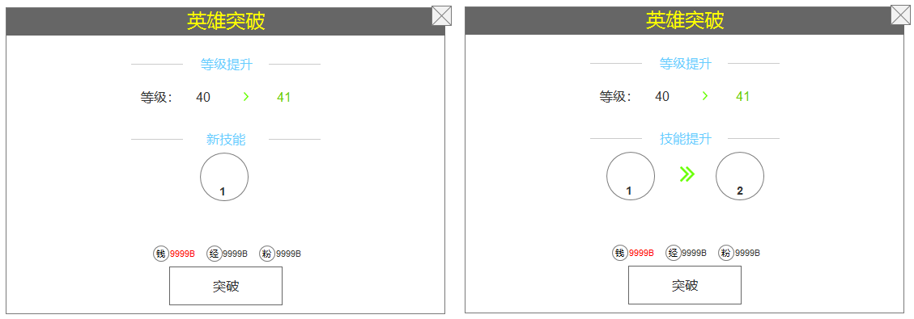

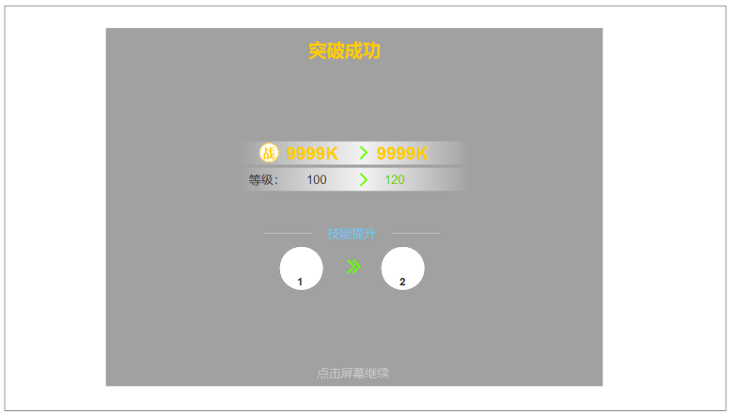

 |  |  |  | 突破成功界面
 | b.此弹窗有2种状态：左图为解锁新技能，右图为已有技能等级提升
 | c.每次突破时，由 ‘Hero_Detail’中的4个'skill'字段便利一次，哪个技能解锁/升级条件=突破等级+1
 |  | -此处显示的是满足条件的技能图标（技能表暂无）
 |  | -点击技能icon弹出tips（tips规则见下）
 |  | -英雄最多拥有4个技能，每个技能首次开启 = 新技能；每个技能再次开启 = 技能提升
 | d.突破成功后，弹出突破成功界面
 | e.等级提升文字 = 【tid#HeroUpgradeTips005】
 | f.新技能文字 = 【tid#HeroUpgradeTips006】
 | g.技能提升文字 = 【tid#HeroUpgradeTips007】
 | h.突破成功文字 = 【tid#HeroUpgradeTips008】
 | i.等级文字 = 【tid#HeroUpgradeTips009】

4.每次提升等级，最多会得到以下提升：
 | a.属性提升：

 | b.技能提升 = 【 ‘Hero_Detail’表'skill1、skill2、skill3、skill4'字段】

5.按钮文字：
 | a.升级按钮的文字 = 【tid#HeroUpgradeTips003】
 | b.突破按钮的文字 = 【tid#HeroUpgradeTips004】
 | c.去升阶按钮文字 = 【tid#HeroUpgradeTips010】

6.英雄根据其资质达到等级最终上限后，按钮隐藏，更换为图片
 | a.图片资源 = 【 ‘xxxx’表'xxxx'字段】

技能界面

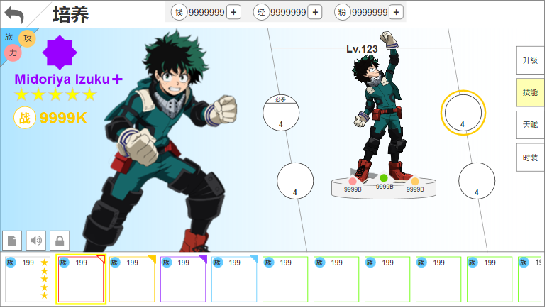
界面说明 |  |  | 英雄技能
1.点击技能页签，切换至技能界面

2.技能界面和升级界面的区别：
 | a.去掉升级按钮、升级消耗
 | b.原装备、神器、专属的位置替换为技能icon

3.技能icon有选中效果

4.技能图标有2个状态：
 | a.解锁
 | b.等级提升

5.点击技能
 | a.弹出技能详情tips
 | b.兵人播放该技能的特效动画

技能规则

一、功能开启
英雄技能默认跟随英雄系统同时开启

二、技能
1.技能的等级受玩家的等级影响，玩家达到特定等级，就会解锁/提升技能等级
 | a.玩家在哪些等级解锁技能 = 【 ‘Hero_Detail’表'skill1、skill2、skill3、skill4'字段】

2.技能图标 = 【 ‘xxxx’表'xxxx'字段】

3.技能顺序：
 | a.第一排第一个 = 1
 | b.第一排第二个 = 2
 | c.第二排第一个 = 3
 | d.第二排第二个 = 4

3.点击任意技能，弹出对应技能详情tips：
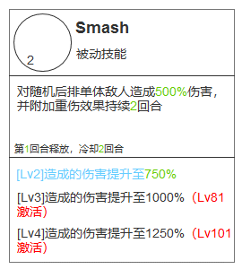

 | a.技能名字 = 【 ‘xxxx’表'xxxx'字段】
 | b.技能类型 = 【 ‘xxxx’表'xxxx'字段】
 | c.技能描述 = 【 ‘xxxx’表'xxxx'字段】
 | d.技能释放规则描述 = 【 ‘xxxx’表'xxxx'字段】
 | e.技能升级描述 = 【 ‘xxxx’表'xxxx'字段】
 | f.技能解锁描述 = 【 ‘xxxx’表'xxxx'字段】

英雄升阶
英雄升阶

升阶界面

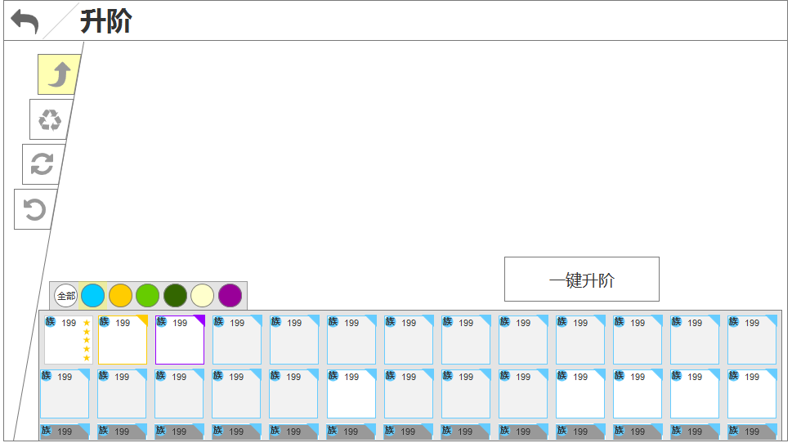
界面说明 |  |  | 升阶界面A
1.这是升阶界面的默认状态

2.筛选规则与英雄列表的筛选规则相同

3.此界面可执行以下操作
 | a.点击功能页签切换功能
 | b.筛选
 | c.点击一键升阶，弹出弹窗快速升阶符合条件的卡牌
 | e.选中任意卡牌，升阶指定卡牌

4.英雄头像状态：
 | a.常态
 | b.置灰，不可选择
 | c.✓：已选择
 | d.↑：可选择
 | e.max，最高等级

5.边界情况：
 | a.若当前没有可进阶scr以下品质的英雄时，则一键升阶按钮隐藏
 | b.红点：界面中存在可升阶的英雄时，可升阶的英雄图标右上角显示红点，升阶页签显示红点

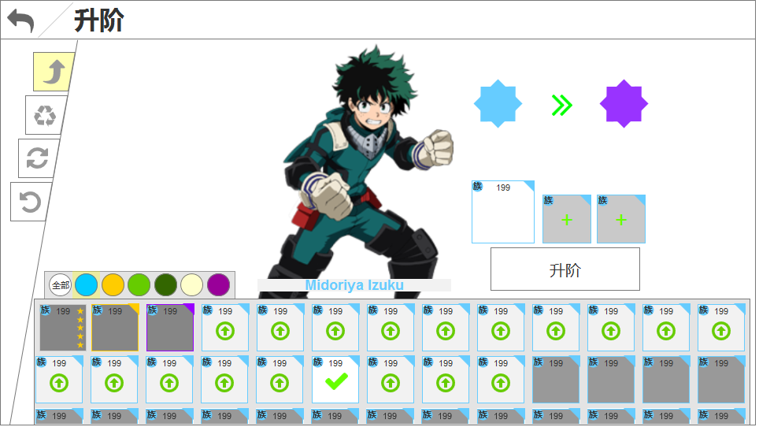
界面说明 |  |  | 升阶界面B
1.这是升阶指定卡牌的界面

2.对比默认界面，界面上半部分发生以下变化：
 | a.选中英雄的spine
 | b.英雄名字
 | c.英雄当前品阶icon、升阶后的品阶icon
 | d.升阶消耗
 | e.一键升阶按钮隐藏，显示升阶按钮

3.下部分英雄头像包含以下状态：
 | a.选中的英雄
 | b.符合作为材料的英雄
 | c.不符合作为材料的英雄

4.操作与反馈：
 | a.点击任意英雄头像：
 |  | -中部显示此英雄spine
 |  | -此英雄头像显示✓icon
 |  | -此英雄头像显示到中右侧升阶目标中
 | b.所有满足成为材料的英雄头像变为可点击状态
 | c.所有不满足成为材料的英雄头像变为不可点击状态
 | d.点击符合作为材料的英雄头像
 |  | -该头像显示✓icon
 |  | -此英雄头像显示到中右侧升阶材料中
 | e.点击不符合作为材料的英雄头像，弹出通用系统提示 = 【 ‘xxxx’表'xxxx'字段】
 | f.点击中右侧已选择的升阶目标英雄头像，取消选择，界面变为默认状态
 | g.点击中右侧已选择的升阶材料=取消选择

升阶规则

一、功能开启
英雄升阶功能开启 = 【 ‘open_condition’表'Advanced'字段】

二、普通阵营卡牌升阶 |  |  | 三、特殊阵营卡牌升阶
1.升阶库中的卡牌 = 玩家列表的卡牌 |  |  | 1.特殊阵营卡牌，不参与一键升阶

2.升阶库的卡牌排序规则： |  |  | 2.升阶提示：特殊阵营的SR品质卡牌升至SR+时，且已拥有更高品质的同名卡，就需要弹出升阶提示框
 | -可升阶的卡牌＞不可晋升的卡牌＞已满阶的卡牌
 | -以上3个池子再按照，品质＞英雄id序列 |  | 3.升阶消耗 = 【 ‘Hero_Quality’表'need2'字段】

3.升阶需要满足以下条件：
 | -【 ‘Hero_Quality’表'need1'字段】有值
 | -英雄未达到最高品质=【‘Hero_Detail’表‘qualityLimit’字段】
 | -升阶消耗满足条件，消耗 = 【 ‘Hero_Quality’表'need1'或'need2'字段】

4.升阶记录：英雄升到以下2个品质，需记录吃了哪些卡（用于回退）
 | a.黄（6）
 | b.黄+（7）

5.升阶确认：选择的材料满足升阶条件，且品质达到【 ‘setting’表'AdvancedConfirm'字段】时，之后的每次升阶都弹出确认提示框
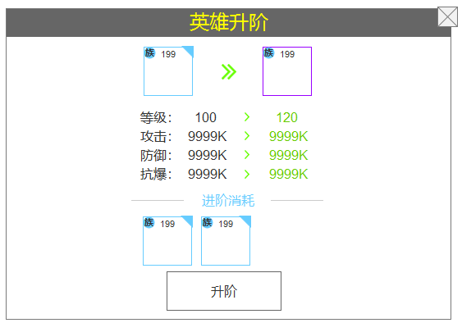

 | a.显示的品质框 = 当前品质框→下阶品质框
 | b.开放的等级上限 = 【 ‘Hero_Quality’表'level'字段】
 | c.增加的攻防血属性 = 【数值需求】
 |  | -左侧攻防血=玩家当前的攻防血（含养成）
 |  | -右侧攻防血=玩家当前的攻防血+提升值
 | d.点击升阶按钮后，判断是否需要弹出升阶提示，下文详述

6.升阶提示，以下情况在升阶时需要弹出提示弹窗：
 | a.目标卡牌升阶到SCR品质时，玩家当前已拥有更高品质的同名卡牌
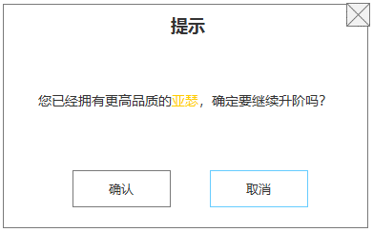

 |  | -文字描述=【tid#HeroAdvanced001】
 |  | -点击确认，升阶成功，播放动画

 | b.消耗非指定卡牌的升阶中，将UR资质的卡牌作为升阶材料
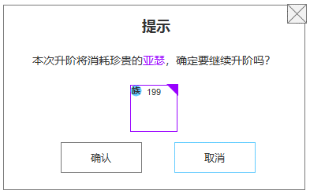

 |  | -文字描述=【tid#HeroAdvanced002】
 |  | -头像 = 选中的该英雄头像
 |  | -点击确认，升阶成功，播放动画

 | c.当已经有1张品质＞7的的卡牌时，第二张同名卡的品质不可升至＞7
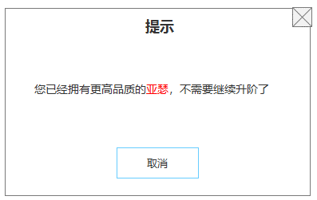

 |  | -此情况的卡牌不走红点逻辑
 |  | -点击取消，关闭弹窗

7.一键升阶的条件：打开升阶界面时，便利所有英雄，若发现有英雄满足升阶至R+、SR、SR+的条件，则界面默认显示一键升阶按钮
 | a.由R+升阶至SR时，需要走一个优先级判定
 |  | -系统自动选择的目标英雄，优先选择有同名的SR英雄
 |  | -若每个R+英雄都有同名的SR英雄，则按照英雄序列自动选择目标英雄
 |  | -若没有，也按照英雄序列自动选择

 | 枚举
 | R+升至SR需要3张R+的同阵营的任意卡牌，假如这3张卡牌分别是A+、B+、C+
 | 且玩家当前拥有C，则系统在自动选择时，自动将C+作为升阶目标

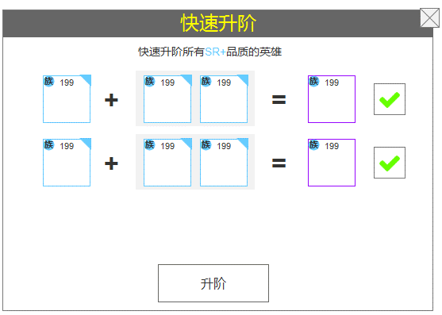
8.一键升阶顺序：
 |  |  |  | 品质 |  | 资质
 |  |  |  | N | 绿 | N | 普通
 |  |  |  | R | 蓝 | R | 稀有
 |  |  |  | R+ | 蓝+1 | UR | 极稀有
 |  |  |  | SR | 紫
 |  |  |  | SR+ | 紫+1
 |  |  |  | SCR | 橙
 |  |  |  | SCR+ | 橙+1
 |  |  |  | SSR | 红
 |  |  |  | SSR+ | 红+1
 |  |  |  | SSR+2 | 红+2
 |  |  |  | PR | 白
 |  |  |  | PR+1 | 白+1
 |  |  |  | PR+2 | 白+2
 |  |  |  | PR+3 | 白+3
 |  |  |  | PR+4 | 白+4
 |  |  |  | PR+5 | 白+5
 |  | a.R品质＞R+品质＞SR品质 |  | UR+1 | 彩+1
 |  | b.作为升阶目标：同品质、同名英雄，优先选择等级高的 |  | UR+2 | 彩+2
 |  | c.作为材料：同品质、同名英雄，优先选择等级低的 |  | UR+3 | 彩+3
 |  | d.标题文字 = 【tid#HeroAdvanced003】 |  | UR+4 | 彩+4
 |  | e.内容文字 = 【tid#HeroAdvanced004】 |  | UR+5 | 彩+5
9.升阶成功，含2种：
 | a.一键升阶的成功界面
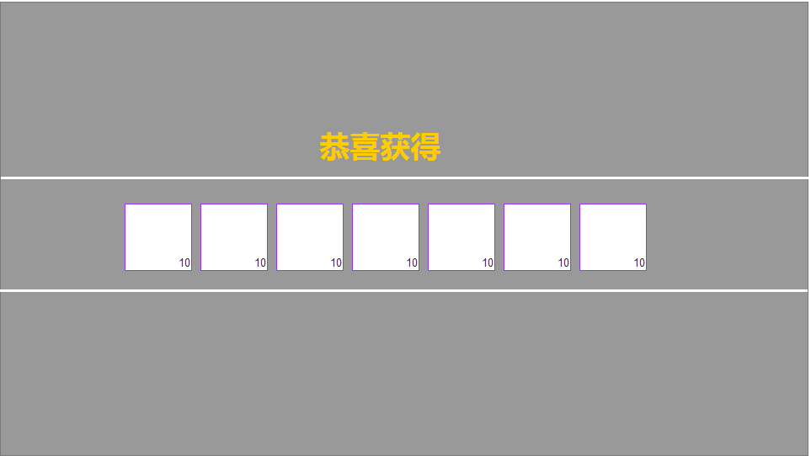

 |  | -点击任意处返回升阶界面，升阶界面为默认状态

 | b.常规升阶的成功界面
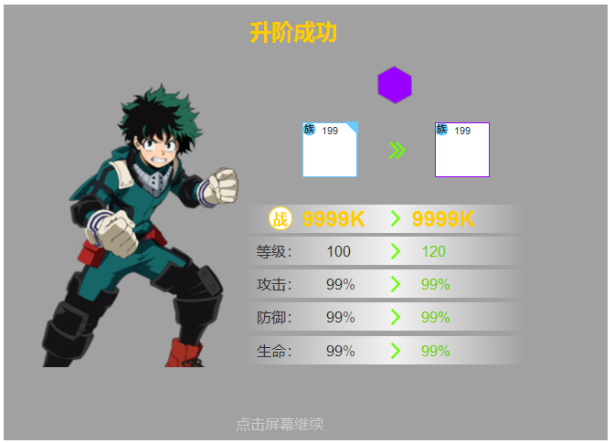

 |  | -品质icon = 升阶后的icon图
 |  | -其他信息与升阶确认中的相同
 |  | -点击任意处返回升阶界面，升阶界面为默认状态

10.升阶返还：以下任意条件达成时，需要返还相应资源，走英雄重置逻辑
 | a.当升阶的材料穿戴装备时，升阶成功后需要返还所有穿戴的装备（装备、神器）
 | b.当升阶的材料等级＞1时，升阶成功后需要返还所有升级所消耗的资源

